Feuil1
SOCIETE ROYALE HORTICOLE DE GEMBLOUX |  | 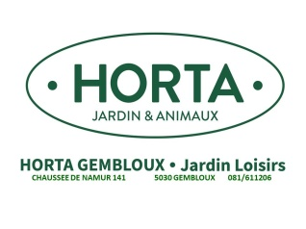
Société Royale Horticole de Gembloux | Nom: | ……………………
Passage des Déportés, 2 | Prénom: | ……………………
5030 Gembloux | Rue, n°: | ……………………
Commandes ENGRAIS TERREAUX 2026 | Code et localité: | …....................................
 | Téléphone: | ……………………
 | E-mail: | ……………………
 | Nom délégué: | ……………………
TERREAUX /TOURBES / ECORCES
Descriptions | Capacité | Prix du sac | Nbre de sacs | Prix total

Terreau universel : Qualité supérieure BIO, pour rempotage intérieur et extérieur, nourrit pendant 100 jours, contient fumure, tourbe Aérée | 60 L. | 10.95 € |  | 0
Tourbe DCM 30 L | 30 L. | 9.00 € |  | 0
Terreau Géranium et plantes fleuries, BIO, nutriment organiques et chaux magnésienne naturelle. | 60L. | 12.60 € |  | 0
Terreau de Légumes. | 60L. | 11.20 € |  | 0
Terre de bruyère : pH. Acide, pour plantes acidophiles, azalées, hortensias | 40 L. | 13.70 € |  | 0
Ecorces de pins maritimes, décoratives, empêchent la venue des adventices, 25/45 | 60 L. | 11.20 € |  | 0
Somme totale terreaux et écorces………………… |  |  |  | 0
ENGRAIS
Descriptions | Capacité | Prix du sac | Nbre de sacs | Prix total

Engrais universel : BIO, contient Azote et Magnésium pour plantes vertes, et Phosphore et potassium pour fleurs. NPK 6-4-10 + 2MgO. | 10Kg. | 25.00 € |  | 0
Engrais universel : BIO, contient Azote et Magnésium pour plantes vertes, et Phosphore et potassium pour fleurs. NPK 6-4-10 + 2MgO. | 20 Kg. | 40.00 € |  | 0
Algues marines fossiles d’origine coccolites, riche en calcium, maerl, en granulés. | 20 Kg. | 10.50 € |  | 0
Achats engrais :
Somme totale des engrais……………… |  |  |  | 0

Commentaire:

